Requirements and Assumptions
Requirements |  | Addition
*Сформированные требования для проверки* |  | *Приложения*
Description | 1) Функциональность «Запрос выписки из гос. реестра» должна быть реализована в отдельном окне "Выписка ЕГРЮЛ/ИП" 2) Для того чтобы получить выписку, пользователю следует выбрать необходимые данные: а) юридическое лицо или индивидуальный предприниматель - выбор данных должен быть реализован в виде радиокнопок б) ИНН или ОГРН - выбор данных должен быть реализован в виде выпадающего списка 3) Ввод ИНН/ОГРН производится в текстовое поле 4) Получение выписки происходит после заполнения данных и нажатия на кнопку "Получить выписку" 5) После нажатия на кнопку "Получить выписку" пользователю отображается окно ожидания 6) Выписка должна отображаться в форме запроса выписки 7) После получения выписки пользователь при необходимости может: а) Проверить электронно-цифровую подпись на подлинность - кнопка Проверить подпись б) Отправить выписку на печать - кнопка Печать в) Сохранить выписку в файл - кнопка Сохранить | Description | 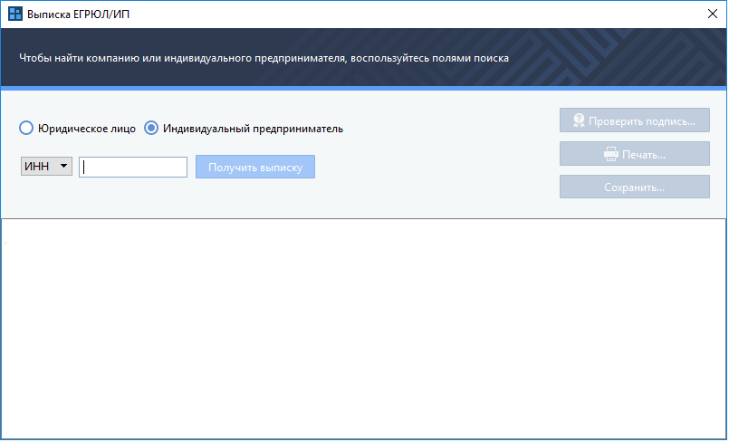 ИСХОДНЫЕ ДАННЫЕ: Сценарий запроса: 1. Пользователь на панели инструментов выбирает действие «Получить выписку» 2. Система отображает форму запроса выписки 3. Пользователь указывает необходимые данные: • юридическое лицо или индивидуальные предприниматель • ИНН или ОГРН 4. Нажимает "Получить выписку" 5. Система посылает запрос 6. Система ожидает получения выписки и отображает пользователю окно ожидания 7. Система успешно получает выписку и отображает ее в форме запроса выписки 8. Пользователь при необходимости: a. сохраняет выписку в файл b. отправляет выписку на печать 9. Завершение сценария

Assumptions
*Допущения, которые принимаются для выполнения тестирования из-за недостатка информации*
Description | 1) Тестируемая функциональность «Запрос выписки из гос. реестра» является частью приложения, в которое входит ряд других функциональностей 2) Тестируемая функциональность «Запрос выписки из гос. реестра» реализована с помощью формы запроса выписки 3) При открытии формы «Запрос выписки из гос. реестра» все кнопки по умолчанию неактивны (кнопки Получить выписку, Проверить подпись и т.д.) 4) Кнопка Получить выписку становится активна после ввода одного и более символов в поле ввода ИНН/ОГРН 5) По умолчанию радиобаттон Индивидуальный предприниматель находится в активном состоянии 6) По умолчанию в выпадающем списке выбран ИНН 7) При успешном получении выписки она будет отображена в пустом белом поле, также станут активны кнопки Проверить подпись, Печать и Сохранить 8) Область, в котором отображается полученная выписка, нередактируема 9) При нажатии кнопки Проверить подпись появляется окно с результатами проверки 10) Кнопка Проверить подпись проверяет на подлинность ЭЦП (электронно-цифровую подпись) 11) Кнопка Печать открывает предварительное окно печати 12) Кнопка Сохранить скачивает файл на компьютер в формате PDF 13) Тестирование панели инструментов, из которой вызывается функциональность «Запрос выписки из гос. реестра», не предусмотрено 14) В поле ввода ИНН/ОГРН вводятся только цифры 15) Поле для ввода ИНН/ОГРН вмещает 20 знаков 16) У индивидуального предпринимателя ИНН состоит из 12 цифр 17) У индивидуального предпринимателя ОГРН состоит из 15 цифр 18) У юридического лица ИНН состоит из 10 цифр 19) У юридического лица ОГРН состоит из 13 цифр

Test report
Test report
 |  |  |  | Дополнительное задание:
№ | Приоритет | Кол-во |  | 2. Оценить трудозатраты по тестовым сценариям в условных временных единицах, сформировать список тестовых сценариев (на основе списка из основного задания) для случая сжатых сроков тестирования, когда тестировщик может выполнить не более 40% объема тестирования |  |  | 1. Описать негативные сценарии проверок функционала «Запроса выписки из гос. реестра» с учетом клиент-серверной реализации сервиса.
1 | Critical | 22
2 | High | 5
3 | Medium | 6
4 | Low | 7 |  |  |  |  | Ответ: 1) Если программа принимает в поле ввода не только цифры, то она может быть подвержена SQL-инъекциям и может быть повреждена база данных. 2) Если много раз нажать на кнопку Получить выписку, то система получит слишком много заявок и может произойти сбой 3) Если у клиента нет резервного сервера, то в случае выхода из строя основного сервера, клиент также выйдет из строя 4) Если запрошенные выписки по ИНН и ОГРН одной и той же организации или ИП не совпадают, то возможно что-то не так в базе данных 5) Также если приложение позволяет открывать несколько окон из панели инструментов, то можно делать сразу несколько запросов из разных окон, что может привести к сбою программы 6) Из-за медленного сервера программа может долго получать запрос, таким образом пользователь будет долго наблюдать на своем экране окно ожидания
Итого: |  | 40
Тест-сценарии
 |  |  |  | Ответ: Так как тестировщик находится в сжатых сроках и может выполнить не более 40% объемов тестирования (приблизительно 16 тест-сценариев), то необходимо проходить тест-сценарии в соответствии с важностью приоритета (от Critical до Low), причем чтобы тестировщик успел пройти больше тест-сценариев, то желательно проходить их в том порядке, как они находятся в таблице ниже (Planned Total LOE - запланированный уровень трудозатрат в минутах на 1 тест-сценарий)

TS ID | TS Summary | Priority | TS Preparation Planned LOE, min | Test Data (Prerequisites) Planned LOE, min | TS Execution Planned LOE, min | Planned Total LOE, min
 | Test suite 1 | Critical | 445 | 230 | 136 | 811
TS1 | Несколько раз выбрать действие «Получить выписку» на панели инструментов | Critical | 15 | - | 2 | 17
TS2 | Выбрать 1 раз действие «Получить выписку» на панели инструментов | Critical | 15 | - | 2 | 17
TS8 | Получение выписки ЕГРИП по ИНН (по данным указанным по умолчанию) | Critical | 20 | 5 | 2 | 27
TS14 | Ввод в поле ОГРН ИП при выбранном ИНН из выпадающего списка | Critical | 20 | 5 | 3 | 28
TS15 | Ввод в поле ИНН ЮЛ при выбранном ОГРН из выпадающего списка | Critical | 20 | 5 | 3 | 28
TS16 | Ввод несуществующего ИНН ИП | Critical | 20 | 5 | 3 | 28
TS17 | Ввод несуществующего ОГРН ЮЛ | Critical | 20 | 5 | 3 | 28
TS19 | Ввод в поле короткого ИНН | Critical | 20 | 5 | 3 | 28
TS20 | Ввод в поле длинного ОГРН | Critical | 20 | 5 | 3 | 28
TS9 | Получение выписки ЕГРИП по ИНН | Critical | 20 | 5 | 5 | 30
TS10 | Получение выписки ЕГРИП по ОГРН | Critical | 20 | 5 | 5 | 30
TS11 | Получение выписки ЕГРЮЛ по ОГРН | Critical | 20 | 5 | 5 | 30
TS12 | Получение выписки ЕГРЮЛ по ИНН | Critical | 20 | 5 | 5 | 30
TS24 | Неполучение выписки после изменения кнопки ИП на Юр.лицо | Critical | 20 | 5 | 7 | 32
TS25 | Неполучение выписки после изменения в выпадающем списке ИНН на ОГРН | Critical | 20 | 5 | 7 | 32
TS37 | Ввод корректного ОГРН после ввода некорректного | Critical | 20 | 5 | 7 | 32
TS38 | Получение выписки по ИНН и ОГРН на одного индивидуального предпринимателя | Critical | 20 | 5 | 10 | 35
TS39 | Получение выписки по ИНН и ОГРН на одно юридическое лицо | Critical | 20 | 5 | 10 | 35
TS21 | Получение, проверка подписи, печать и сохранение выписки при выборе данных через клавиатуру | Critical | 25 | 30 | 12 | 67
TS22 | Получение, проверка подписи, печать и сохранение выписки | Critical | 25 | 30 | 12 | 67
TS40 | Сохранение и распечатывание выписки с фальшивой печатью | Critical | 20 | 30 | 20 | 70
TS23 | Проверка подписи выписки при фальшивой подписи | Critical | 25 | 60 | 7 | 92
 | Test suite 2 | High | 85 | 10 | 17 | 112
TS3 | Закрытие окна формы запроса выписки | High | 15 | - | 2 | 17
TS13 | Нажатие на кнопку Получить выписку при пустом поле ввода | High | 15 | - | 2 | 17
TS18 | Ввод в поле недопустимых знаков (ОГРН ИП) | High | 15 | - | 3 | 18
TS27 | Вставка ИНН из текстового документа | High | 20 | 5 | 5 | 30
TS28 | Вставка ИНН из текстового документа при помощи комбинации клавиш Ctrl+V | High | 20 | 5 | 5 | 30
 | Test suite 3 | Medium | 105 | 20 | 18 | 143
TS4 | Растягивание окна формы запроса выписки | Medium | 15 | - | 2 | 17
TS31 | Ввод текста в пустой форме получения выписки | Medium | 15 | - | 2 | 17
TS32 | Ввод текста в форму получения выписки после нажатия кнопки Получить выписку | Medium | 15 | 5 | 5 | 25
TS33 | Выделение и копирование текста из формы запроса выписки | Medium | 20 | 5 | 3 | 28
TS34 | Выделение и копирование текста из формы запроса выписки с помощью клавиатуры | Medium | 20 | 5 | 3 | 28
TS36 | Проверка скроллбара (полосы прокрутки) при просмотре выписки | Medium | 20 | 5 | 3 | 28
 | Test suite 4 | Low | 110 | 5 | 22 | 137
TS6 | Использование горячих клавиш для закрытия окна | Low | 15 | - | 1 | 16
TS7 | Двойной клик по верхней части окна | Low | 15 | - | 2 | 17
TS26 | Проверка прокрутки выпадающего списка | Low | 15 | - | 2 | 17
TS35 | Проверка иконкок на кнопках | Low | 15 | - | 3 | 18
TS5 | Использование горячих клавиш для изменения размера окна | Low | 15 | - | 4 | 19
TS29 | Выделение текста в поле ввода при помощи комбинации клавиш Ctrl+A | Low | 15 | - | 8 | 23
TS30 | Двойной клик по кнопкам | Low | 20 | 5 | 2 | 27

